DAY 5
1 |  | CST has order on OM tool activity WO problem automatic TT created CCA will inform CST with SLA
 |  | في حالة ظهور المشكلة الأتية خلال فترة التركيبات ماهي المدة المتوقعة لحل هذه المشكلة

 |  | 7 WD

2 | If CST is eligible for (door to door) , your action
 | لو العميل متاح له مبادره door to door الإجراء اللي هتعمله

 |  | create TT

3 | WO Request problems might be …?
 | المشاكل التي يمكن ان تظهر خلال فترة التركيبات

Line Problem
TE Problem
All of the above
CST Problem

4 | Start speed for Super up to 30 is
 | السرعة الي بيبدا عليها الخط ف باقةSuper up to 30 ؟

 |  | 8 Mbps

5 | CCA Can Make SR or TT By choosing …
 | يمكن عمل SR او TT عن طريق

 |  | Create Service Request

6 | Verification Rules if CST calling from Landline and need early renewal ....
 | البيانات التي يجب مراجعتها في اتصال العميل من نفس الرقم الأرضي لطلب تجديد مبكر

 |  | No verification

7 | From which tool agent can make SR&TT
 | من خلال اي نظام يقدر agent يعمل TT و SR ؟

 |  | BSS

8 | change CST package with lower amount within installation period Can Do from
 | تغير باقة العميل لقيمه ماليه اقل خلال فترة التركيبات يكون عن طريق

 |  | 111 & CSO

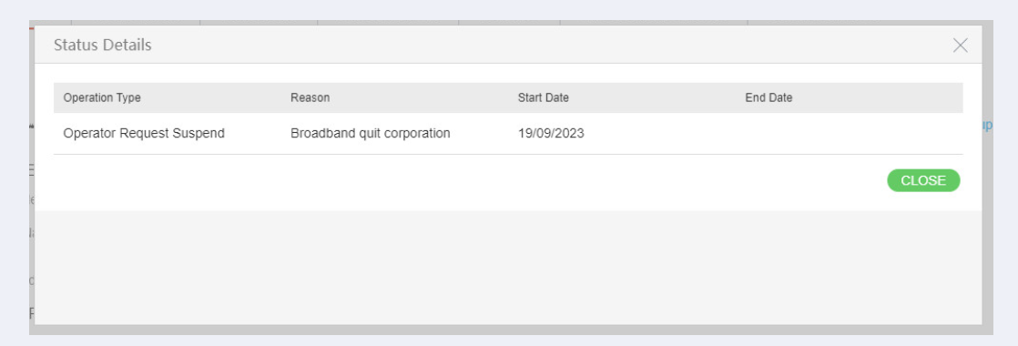
9 | If CST status was suspension like this We will
 | لو حالة العميل ايقاف ، زي كدا هنعمل ايه

 |  | Direct Customer to Branch + Create SR

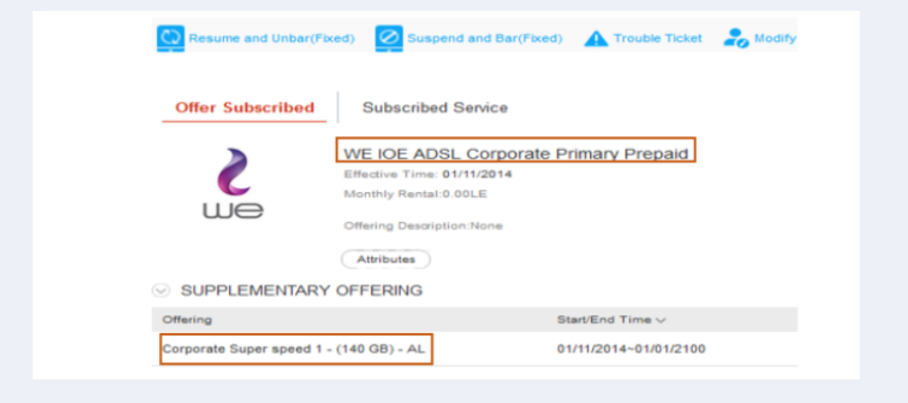
10 | If CST called us ( One Invoice ) and want to make early renewal , his account like this we will
 | لو العميل اتصل بينا و طلب مننا التجديد المبكر و حاله الخط كدا هنعمل ايه ؟

 |  | Direct Customer to his SPOC

11 | CST can make Early renewal for Super 20 GB
 | العميل يقدر يعمل تجديد مبكر لسوبر 20 جيجا

 |  | FALSE

12 | What is the current price of the available router?
 | إيه سعر الراوتر المتاح دلوقتي؟

 |  | 1710 with VAT

13 | CST has order on OM tool creation date 4-7-2025 CST calling after 2WD right action
 | تم انشاء طلب لتقديم على الانترنت يوم 4-7-2025 والعميل يتواصل معنا بعد يومين عمل ولا يزال على هذه المرحلة

 |  | Create TT + inform CST 4 H

14 | Any customer can subscribe on Option Pack service now
 | اي عميل يقدر يتعاقد الان على ال Option Pack ؟

 |  | TRUE

15 | Can CST receive his CPE at the time of contracting without having to return to the branch again ?
 | العميل يقدر يستلم جهاز الـراوتر في وقت التعاقد من غير ما يضطر يرجع الفرع تاني؟

 |  | TRUE

